Estadísticas
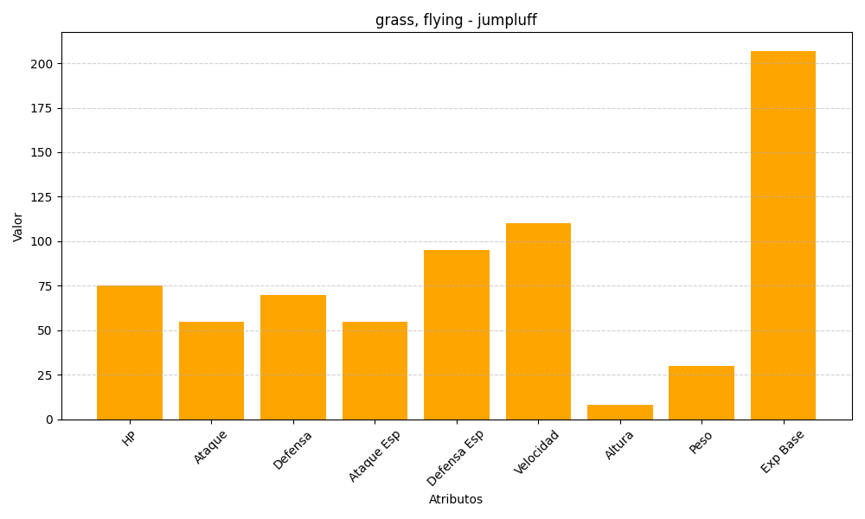
ID | Nombre | Tipo | HP | Ataque | Defensa | Ataque Especial | Defensa Especial | Velocidad | Altura | Peso | Experiencia Base
189 | jumpluff | grass, flying | 75 | 55 | 70 | 55 | 95 | 110 | 8 | 30 | 207

